Ermittlung Stundensatz
Checkliste Ermittlung Stundensatz der
Berufsgruppe Zeichenbüros
Name:
Adresse:

1.) Ermittlung der Fixkosten pro Jahr |  |  |  |  | netto EUR / a
 | Miete Büro |  |  |  |  |  | … Eingabefelder
 | Betriebskosten Büro (z.B. BK + HK + Strom)
 | EDV Hardware |  |  |  |  | Anmerkung zum Druck:
 | EDV Software, Lizenzen u.ä. |  |  |  |  | Wenn bei "Seite einrichten" der Punkt "Schwarzweißdruck" aktivert, dann erfolgt der Druck ohne farblichem Hintergrund.
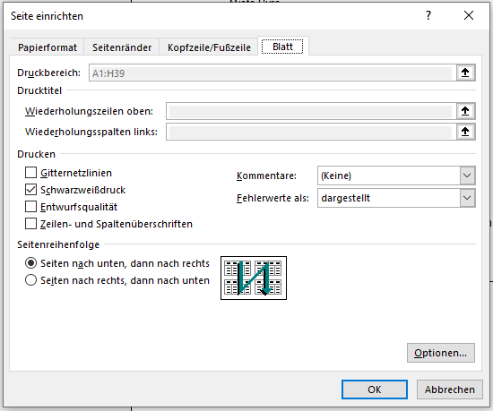
 | Kommunikation (z.B.Telefon, Internet)
 | KFZ z.B. Leasing, inkl. Versicherung
 | KFZ z.B. Instandhaltung
 | SVS Beiträge
 | Buchhaltung externe Bearbeitung
 | Einkommensteuererklärung externe Bearbeitung
 | Werbeaufwand, Sponsoring
 | Bankspesen
 | Weiterbildung (z.B. Seminare, Kurse)
 | Personalkosten (Dienstgeber-Gesamtkosten, inkl. Lohnnebenkosten)
 | Sonstiges
 | …..
 | …..
 | Summe Ausgaben |  |  | netto EUR | 0.00

2.) Gewünschter Gewinn |  |  |  |  | EUR / a
 | 2.a) Jahresgewinn gewünscht nach abgeführter Einkommensteuer
 | 2.b) Einkommensteuer ab 2021 (ohne Absetzbeträge) |  |  |  | 0.00
 | Tarifstufe EUR | Grenzsteuersatz | Bemessung EUR | Einkommensteuer EUR
 | 11,000 | 0% | 0 | 0
 | 18,000 | 20% | 0 | 0
 | 31,000 | 35% | 0 | 0
 | 60,000 | 42% | 0 | 0
 | 90,000 | 48% | 0 | 0
 | 1,000,000 | 50% | 0 | 0
 | Werte über 1 Mio. und Sonderregelungen (z.B. Corona-Maßnahmen) nicht berücksichtigt

3.) Erforderlicher Jahresumsatz |  |  |  |  | netto EUR / a
 | Jahresumsatz erforderlich = 1.) + 2.a) + 2.b) = |  |  |  | 0.00

4.) Verrechenbare Arbeitsstunden |  |  |  |  | Std.
 | Stunden pro Woche
 | Wochen pro Jahr
 | Stunden pro Jahr |  |  |  | 0.0

5.) Verrechenbarer Stundensatz |  |  |  |  | netto EUR / Std.
 | erforderlicher Stundensatz = 3.) / 4.) = |  |  |  | #DIV/0!

Trotz sorgfältiger Prüfung sind Fehler nicht auszuschließen. Die Richtigkeit des Inhalts ist daher ohne Gewähr. Eine Haftung der Berufsgruppe Zeichenbüros oder des Fachverbandes der gewerblichen Dienstleister ist daher ausgeschlossen.

